Hoja1
ID | DISTANCIA | TIEMPO DISP | PRECIO | CALIFICACION | HORA | INTEGRANTES |  | CLASE |  |  | RESTAURANTE
3 | 2 | 3 | 2800 | 4 | 15 | 5 |  | Casa laguna
6 | 3 | 2 | 2500 | 4 | 17 | 6 |  | Casa laguna |  |  | El asador | Mas caro y tardado pero con más valoracion de calidad
9 | 3 | 3 | 2700 | 4 | 16 | 7 |  | Casa laguna |  |  | El lindero | Punto intermedio, mas rapido y mas economico que el asador pero aun solo recomendado para grupos pequeños
12 | 2 | 2 | 2900 | 4 | 18 | 6 |  | Casa laguna |  |  | Casa laguna | Menos caro en total para grupos mas grandes, la gente suele ir a comer mas tarde
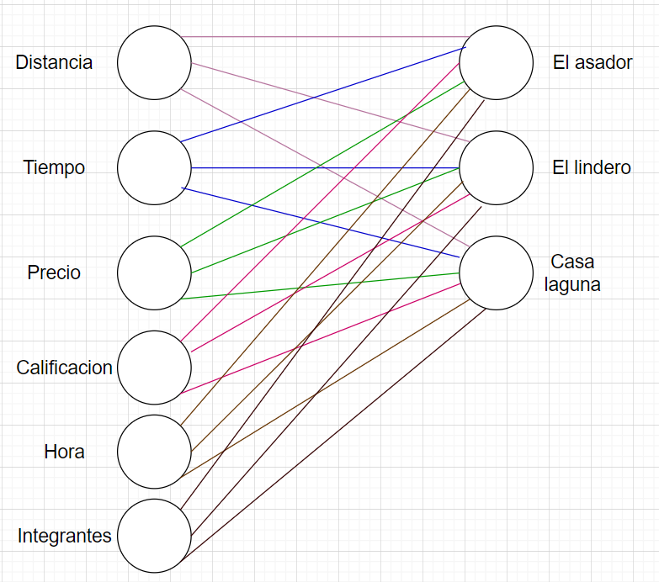
15 | 3 | 2 | 2600 | 4 | 15 | 5 |  | Casa laguna
18 | 3 | 2 | 2700 | 3 | 17 | 6 |  | Casa laguna
21 | 2 | 2 | 2800 | 4 | 15 | 5 |  | Casa laguna
24 | 3 | 1 | 2400 | 3 | 16 | 5 |  | Casa laguna
27 | 3 | 2 | 2500 | 4 | 15 | 6 |  | Casa laguna
30 | 2 | 2 | 3000 | 4 | 16 | 7 |  | Casa laguna
33 | 3 | 2 | 2600 | 3 | 15 | 6 |  | Casa laguna
36 | 3 | 2 | 2500 | 4 | 17 | 5 |  | Casa laguna
39 | 3 | 2 | 2700 | 4 | 15 | 6 |  | Casa laguna
42 | 2 | 3 | 2800 | 4 | 16 | 6 |  | Casa laguna
45 | 3 | 2 | 2900 | 4 | 15 | 5 |  | Casa laguna
48 | 2 | 2 | 2700 | 4 | 18 | 7 |  | Casa laguna
51 | 3 | 1 | 2500 | 3 | 15 | 6 |  | Casa laguna
54 | 2 | 2 | 2600 | 4 | 17 | 6 |  | Casa laguna
57 | 3 | 2 | 2800 | 4 | 15 | 7 |  | Casa laguna
1 | 4 | 4 | 2000 | 4 | 13 | 2 |  | El asador
4 | 5 | 5 | 2300 | 5 | 14 | 3 |  | El asador
7 | 4 | 4 | 2100 | 5 | 12 | 1 |  | El asador
10 | 5 | 4 | 2600 | 5 | 13 | 3 |  | El asador
13 | 4 | 3 | 2000 | 4 | 13 | 2 |  | El asador
16 | 5 | 5 | 2400 | 5 | 14 | 2 |  | El asador
19 | 4 | 4 | 2200 | 5 | 13 | 2 |  | El asador
22 | 5 | 4 | 2500 | 5 | 14 | 3 |  | El asador
25 | 4 | 5 | 2300 | 5 | 12 | 2 |  | El asador
28 | 3 | 3 | 2100 | 4 | 13 | 2 |  | El asador
31 | 4 | 4 | 2000 | 4 | 14 | 1 |  | El asador
34 | 4 | 3 | 2100 | 5 | 13 | 3 |  | El asador
37 | 5 | 5 | 2400 | 5 | 12 | 3 |  | El asador
40 | 3 | 3 | 2300 | 5 | 14 | 2 |  | El asador
43 | 4 | 4 | 2200 | 4 | 13 | 3 |  | El asador
46 | 5 | 3 | 2500 | 5 | 13 | 2 |  | El asador
49 | 4 | 5 | 2600 | 5 | 13 | 3 |  | El asador
52 | 3 | 3 | 2400 | 4 | 14 | 2 |  | El asador
55 | 5 | 4 | 2300 | 5 | 13 | 2 |  | El asador
58 | 6 | 3 | 2200 | 3 | 18 | 3 |  | El asador
59 | 3 | 4 | 3000 | 2 | 13 | 2 |  | El asador
2 | 3 | 2 | 1400 | 3 | 14 | 3 |  | El lindero
5 | 1 | 2 | 1250 | 3 | 13 | 2 |  | El lindero
8 | 2 | 1 | 1300 | 4 | 15 | 3 |  | El lindero
11 | 1 | 2 | 1200 | 3 | 12 | 2 |  | El lindero
14 | 3 | 2 | 1500 | 4 | 14 | 3 |  | El lindero
17 | 2 | 3 | 1300 | 4 | 13 | 4 |  | El lindero
20 | 1 | 1 | 1100 | 3 | 12 | 1 |  | El lindero
23 | 2 | 2 | 1350 | 3 | 14 | 3 |  | El lindero
26 | 2 | 2 | 1300 | 3 | 13 | 2 |  | El lindero
29 | 2 | 1 | 1400 | 4 | 12 | 2 |  | El lindero
32 | 3 | 2 | 1500 | 3 | 13 | 2 |  | El lindero
35 | 2 | 2 | 1350 | 4 | 14 | 3 |  | El lindero
38 | 1 | 2 | 1200 | 3 | 14 | 2 |  | El lindero
41 | 2 | 2 | 1300 | 3 | 13 | 2 |  | El lindero
44 | 2 | 2 | 1300 | 4 | 14 | 2 |  | El lindero
47 | 1 | 1 | 1200 | 3 | 12 | 1 |  | El lindero
50 | 2 | 2 | 1400 | 4 | 13 | 2 |  | El lindero
53 | 1 | 2 | 1250 | 3 | 14 | 3 |  | El lindero
56 | 3 | 2 | 1300 | 3 | 14 | 3 |  | El lindero
60 | 2 | 2 | 1200 | 2 | 15 | 3 |  | El lindero

Ejercicio 1: Esquema
Ejercicio 2: Tabla |  |  |  |  | El asador | 1 | 0 | 0
Ejercicio 3: |  |  |  |  | El lindero | 0 | 1 | 0
 |  |  |  |  | Casa laguna | 0 | 0 | 1

ID | 3 | 6 | 9 | 12 | 15 | 18 | 21 | 24 | 27 | 30 | 33 | 36 | 39 | 42 | 45 | 48 | 51 | 54 | 57 | 1 | 4 | 7 | 10 | 13 | 16 | 19 | 22 | 25 | 28 | 31 | 34 | 37 | 40 | 43 | 46 | 49 | 52 | 55 | 58 | 59 | 2 | 5 | 8 | 11 | 14 | 17 | 20 | 23 | 26 | 29 | 32 | 35 | 38 | 41 | 44 | 47 | 50 | 53 | 56 | 60
DISTANCIA | 2 | 3 | 3 | 2 | 3 | 3 | 2 | 3 | 3 | 2 | 3 | 3 | 3 | 2 | 3 | 2 | 3 | 2 | 3 | 4 | 5 | 4 | 5 | 4 | 5 | 4 | 5 | 4 | 3 | 4 | 4 | 5 | 3 | 4 | 5 | 4 | 3 | 5 | 6 | 3 | 3 | 1 | 2 | 1 | 3 | 2 | 1 | 2 | 2 | 2 | 3 | 2 | 1 | 2 | 2 | 1 | 2 | 1 | 3 | 2
TIEMPO DISP | 3 | 2 | 3 | 2 | 2 | 2 | 2 | 1 | 2 | 2 | 2 | 2 | 2 | 3 | 2 | 2 | 1 | 2 | 2 | 4 | 5 | 4 | 4 | 3 | 5 | 4 | 4 | 5 | 3 | 4 | 3 | 5 | 3 | 4 | 3 | 5 | 3 | 4 | 3 | 4 | 2 | 2 | 1 | 2 | 2 | 3 | 1 | 2 | 2 | 1 | 2 | 2 | 2 | 2 | 2 | 1 | 2 | 2 | 2 | 2
PRECIO | 2800 | 2500 | 2700 | 2900 | 2600 | 2700 | 2800 | 2400 | 2500 | 3000 | 2600 | 2500 | 2700 | 2800 | 2900 | 2700 | 2500 | 2600 | 2800 | 2000 | 2300 | 2100 | 2600 | 2000 | 2400 | 2200 | 2500 | 2300 | 2100 | 2000 | 2100 | 2400 | 2300 | 2200 | 2500 | 2600 | 2400 | 2300 | 2200 | 3000 | 1400 | 1250 | 1300 | 1200 | 1500 | 1300 | 1100 | 1350 | 1300 | 1400 | 1500 | 1350 | 1200 | 1300 | 1300 | 1200 | 1400 | 1250 | 1300 | 1200
CALIFICACION | 4 | 4 | 4 | 4 | 4 | 3 | 4 | 3 | 4 | 4 | 3 | 4 | 4 | 4 | 4 | 4 | 3 | 4 | 4 | 4 | 5 | 5 | 5 | 4 | 5 | 5 | 5 | 5 | 4 | 4 | 5 | 5 | 5 | 4 | 5 | 5 | 4 | 5 | 3 | 2 | 3 | 3 | 4 | 3 | 4 | 4 | 3 | 3 | 3 | 4 | 3 | 4 | 3 | 3 | 4 | 3 | 4 | 3 | 3 | 2
HORA | 15 | 17 | 16 | 18 | 15 | 17 | 15 | 16 | 15 | 16 | 15 | 17 | 15 | 16 | 15 | 18 | 15 | 17 | 15 | 13 | 14 | 12 | 13 | 13 | 14 | 13 | 14 | 12 | 13 | 14 | 13 | 12 | 14 | 13 | 13 | 13 | 14 | 13 | 18 | 13 | 14 | 13 | 15 | 12 | 14 | 13 | 12 | 14 | 13 | 12 | 13 | 14 | 14 | 13 | 14 | 12 | 13 | 14 | 14 | 15
INTEGRANTES | 5 | 6 | 7 | 6 | 5 | 6 | 5 | 5 | 6 | 7 | 6 | 5 | 6 | 6 | 5 | 7 | 6 | 6 | 7 | 2 | 3 | 1 | 3 | 2 | 2 | 2 | 3 | 2 | 2 | 1 | 3 | 3 | 2 | 3 | 2 | 3 | 2 | 2 | 3 | 2 | 3 | 2 | 3 | 2 | 3 | 4 | 1 | 3 | 2 | 2 | 2 | 3 | 2 | 2 | 2 | 1 | 2 | 3 | 3 | 3
El asador | 0 | 0 | 0 | 0 | 0 | 0 | 0 | 0 | 0 | 0 | 0 | 0 | 0 | 0 | 0 | 0 | 0 | 0 | 0 | 1 | 1 | 1 | 1 | 1 | 1 | 1 | 1 | 1 | 1 | 1 | 1 | 1 | 1 | 1 | 1 | 1 | 1 | 1 | 1 | 1 | 0 | 0 | 0 | 0 | 0 | 0 | 0 | 0 | 0 | 0 | 0 | 0 | 0 | 0 | 0 | 0 | 0 | 0 | 0 | 0
El lindero | 0 | 0 | 0 | 0 | 0 | 0 | 0 | 0 | 0 | 0 | 0 | 0 | 0 | 0 | 0 | 0 | 0 | 0 | 0 | 0 | 0 | 0 | 0 | 0 | 0 | 0 | 0 | 0 | 0 | 0 | 0 | 0 | 0 | 0 | 0 | 0 | 0 | 0 | 0 | 0 | 1 | 1 | 1 | 1 | 1 | 1 | 1 | 1 | 1 | 1 | 1 | 1 | 1 | 1 | 1 | 1 | 1 | 1 | 1 | 1
Casa laguna | 1 | 1 | 1 | 1 | 1 | 1 | 1 | 1 | 1 | 1 | 1 | 1 | 1 | 1 | 1 | 1 | 1 | 1 | 1 | 0 | 0 | 0 | 0 | 0 | 0 | 0 | 0 | 0 | 0 | 0 | 0 | 0 | 0 | 0 | 0 | 0 | 0 | 0 | 0 | 0 | 0 | 0 | 0 | 0 | 0 | 0 | 0 | 0 | 0 | 0 | 0 | 0 | 0 | 0 | 0 | 0 | 0 | 0 | 0 | 0

